NOTAS ANUAL 2022
AL 31 DE DICIEMBRE DE 2022

 | Con el propósito de dar cumplimiento a los artículos 46 y 49 de la Ley General de Contabilidad Gubernamental, los entes públicos deberán acompañar notas a los estados financieros cuyos rubros así lo requieran teniendo presente los postulados de revelación suficiente e importancia relativa con la finalidad, que la información sea de mayor utilidad para los usuarios. A continuación se presentan los tres tipos de notas que acompañan a los estados, a saber:

 | a) | Notas de desglose;
 | b) | Notas de memoria (cuentas de orden), y
 | c) | Notas de gestión administrativa.
a) NOTAS DE DESGLOSE
 | I) | NOTAS AL ESTADO DE SITUACIÓN FINANCIERA

 | Activo

 | · | Efectivo y Equivalentes

 | 1. | Se informará acerca de los fondos con afectación específica, el tipo y monto de los mismos; de las inversiones financieras se revelará su tipo y monto, su clasificación en corto y largo plazo separando aquéllas que su vencimiento sea menor a 3 meses.

 |  | A continuación se relacionan las cuentas que integran el rubro de efectivo y equivalentes:

 |  |  | Concepto |  |  |  | 2022 |  | 2021
 |  |  | BANCOS/TESORERÍA |  |  |  | $ 22,245,051.46 |  | $ 10,045,463.96
 |  |  | INVERSIONES TEMPORALES (HASTA 3 MESES) |  |  |  | $ 0.00 |  | $ 0.00
 |  |  | FONDOS CON AFECTACIÓN ESPECÍFICA |  |  |  | $ 0.00 |  | $ 0.00
 |  |  | Suma |  |  |  | $22,245,051.46 |  | $10,045,463.96

 |  | Efectivo
 |  | Representa el monto en dinero propiedad del ente público en caja y aquel que está a su cuidado y administración

 |  |  |  |  | Concepto |  |  | Importe
 |  |  |  |  |  |  |  | $ 0.00
 |  |  |  |  | Suma |  |  | $-

 |  | Bancos/Tesorería
 |  | Representa el monto de efectivo disponible propiedad de MUNICIPIO DE FRANCISCO I. MADERO, en instituciones bancarias,
 |  | su importe se integra por:

 |  |  |  |  | Banco |  |  | Importe
 |  |  |  |  | 7006-4577474 FAISM 2014 |  |  | $7,020.15
 |  |  |  |  | 7007-7430138 FAISM 2015 |  |  | $246,263.40
 |  |  |  |  | 7010-3951249 FAISM 2016 |  |  | $58,172.90
 |  |  |  |  | 7011-1250136 BENEFICIARIOS FAISM 2017 |  |  | $113,597.08
 |  |  |  |  | 7010-8926609 FAISM 2017 |  |  | $4,609.00
 |  |  |  |  | 7011-7067449 BENEFICIARIOS FAISM 2018 |  |  | $115.84
 |  |  |  |  | 7011-6986335 FAISM 2018 |  |  | $92,479.67
 |  |  |  |  | 023-6611027 FGP 2019 |  |  | $1,526.30
 |  |  |  |  | 023-6611124 FAISM 2019 |  |  | $96,465.18
 |  |  |  |  | 023-6611175 BENEFICIARIOS FAISM 2019 |  |  | $52,017.67
 |  |  |  |  | 112-236611213 FOFYR 2020 |  |  | $9.62
 |  |  |  |  | 65508428753 FOFYR 2021 |  |  | $1,269.26
 |  |  |  |  | 65508428770 CISAN 2021 |  |  | $0.01
 |  |  |  |  | 65508533183 FEIEF 2021 |  |  | $35,206.76
 |  |  |  |  | 65508848053 ISR ENAJENACION DE BIENES INMUEBLES |  |  | $47,583.44
 |  |  |  |  | 65509066376 REPO 2022 |  |  | $1,465,574.42
 |  |  |  |  | 65509066422 FGP 2022 |  |  | $2,559,737.35
 |  |  |  |  | 65509066453 FFM 2022 |  |  | $1,665,656.25
 |  |  |  |  | 65509066470 FOFYR 2022 |  |  | $277,763.63
 |  |  |  |  | 65509083139 FOCOM 2022 |  |  | $300,453.30
 |  |  |  |  | 65509069003 CISAN 2022 |  |  | $13,755.77
 |  |  |  |  | 65509069051 ISAN 2022 |  |  | $117,705.34
 |  |  |  |  | 65509069125 IEPS TABACOS 2022 |  |  | $152,015.53
 |  |  |  |  | 65509069082 IVFGASOLINAS 2022 |  |  | $275,397.53
 |  |  |  |  | 65509069111 ISR 2022 |  |  | $4,291,167.85
 |  |  |  |  | 65509069017 FAISM 2022 |  |  | $9,799,837.97
 |  |  |  |  | 65509069048 FORTAMUN 2022 |  |  | $517,018.13
 |  |  |  |  | 65509069079 ISR EBI 2022 |  |  | $41,843.65
 |  |  |  |  | 65509069065 FEIEF 2022 |  |  | $5,689.40
 |  |  |  |  | 65509069108 IMPUESTOS 2022 |  |  | $3,378.36
 |  |  |  |  | 65509203467 PROAGUA MUNICIPAL 2022 |  |  | $1,720.70
 |  |  |  |  | Suma |  |  | $22,245,051.46

 |  | NOTA 01
 |  | Existe una variación en el apartado del EFECTIVO Y EQUIVALENTES, debido a lo siguiente:

 |  | 1.- Se realiza la recuperación en Bancos de Ingresos de Recursos Propios, cobrados de forma extemporanea (es decir, despues de haber hecho
 |  | cierre trimestral) por el importe de $2,500.00; siendo esta la diferencia entre el reportado en el Cuarto Trimestre 2022 y la cuenta Anual 2022.

 |  | Inversiones Temporales

 |  | Representa el monto de efectivo invertido por MUNICIPIO DE FRANCISCO I. MADERO, la cual se efectúa a plazos que van de inversión a la vista hasta 90 días, su importe se integra por:

 |  |  |  |  | Banco |  |  | Importe
 |  |  |  |  |  |  |  | $ 0.00
 |  |  |  |  | SIN INVERSIONES TEMPORALES
 |  |  |  |  | AL 31/12/2022
 |  |  |  |  |  |  |  | $ 0.00
 |  |  |  |  |  |  |  | $ 0.00
 |  |  |  |  | Suma |  |  | 0
 |  | Fondos con Afectación Específica

 |  | Representan el monto de los fondos con afectación específica que deben financiar determinados gastos o actividades.

 |  |  |  |  | Banco |  |  | Importe
 |  |  |  |  | NO SE CUENTA CON FONDOS CON AFECTACIÓN ESPECÍFICA
 |  |  |  |  | AL 31/12/2022
 |  |  |  |  | Suma |  |  | 0

 | · | Derechos a recibir Efectivo y Equivalentes y Bienes o Servicios a Recibir

 | 2. | Por tipo de contribución se informará el monto que se encuentre pendiente de cobro y por recuperar de hasta cinco ejercicios anteriores, asimismo se deberán considerar los montos sujetos a algún tipo de juicio con una antigüedad mayor a la señalada y la factibilidad de cobro.

 |  | Concepto |  |  |  |  | 2022 |  | 2021
 |  | CUENTAS POR COBRAR A CORTO PLAZO |  |  |  |  | $ 0.00 |  | $ 0.00
 |  | DEUDORES DIVERSOS POR COBRAR A CORTO PLAZO |  |  |  |  | $ 138,221.25 |  | $ 653,648.72
 |  | OTROS DERECHOS A RECIBIR EFECTIVO O EQUIVALENTES A CORTO PLAZO |  |  |  |  | $ 14,632.11 |  | $ 21,436.48
 |  | Suma |  |  |  |  | $152,853.36 |  | $675,085.20

 |  | Las Cuentas por Cobrar a Corto Plazo se integran por:

 |  |  |  | Partida | Concepto | 2022 |  | 2022
 |  |  |  | 1123 | CUENTAS POR COBRAR A CORTO PLAZO | $- |  | $-
 |  |  |  |  | DEUDORES DIVERSOS POR COBRAR A CORTO PLAZO | $138,221.25 |  | $-
 |  |  |  |  | OTROS DERECHOS A RECIBIR EFECTIVO O EQUIVALENTES A CORTO PLAZO | $14,632.11 |  | $-
 |  |  |  |  | Suma | $ 152,853.36 |  | $ 0.00

 |  | Deudores Diversos por Cobrar a Corto Plazo

 |  | Representa el monto de los derechos de cobro a favor del ente público por gastos por comprobar. (como se muestra en la tabla arriba)

 |  | Otros Derechos a recibir Efectivo y Equivalentes a Corto Plazo

 |  | Representan los derechos de cobro originados en el desarrollo de las actividades del ente público, de los cuales se espera recibir una contraprestación representada en recursos, bienes o servicios; en un plazo menor o igual a doce meses, no incluidos en las cuentas anteriores,

 |  | Los Derechos a recibir Efectivo y Equivalentes y Bienes o Servicios a Recibir se integran de la siguiente manera:
 |  |  |  |  | Concepto |  |  | 2022
 |  |  |  |  | CUENTAS POR COBRAR A CORTO PLAZO |  |  | $0.00
 |  |  |  |  | DEUDORES DIVERSOS POR COBRAR A CORTO PLAZO |  |  | $138,221.25
 |  |  |  |  | LUCAS PABLO GUZMAN ISIDRO |  |  | $30,527.78
 |  |  |  |  | JULIO CESAR GUZMAN MEJIA |  |  | $30,527.78
 |  |  |  |  | JOSE EMMANUEL MEJIA HERNANDEZ |  |  | $30,527.80
 |  |  |  |  | SANDRA LOPEZ SERRANO |  |  | $2,499.59
 |  |  |  |  | FONDO FORTAMUN 2022 |  |  | $0.36
 |  |  |  |  | FONDO ISR 2022 |  |  | $18,782.39
 |  |  |  |  | FONDO FGP 2022 |  |  | $1,491.30
 |  |  |  |  | IMPUESTOS 2022 |  |  | $443.50
 |  |  |  |  | FONDO REPO 2022 |  |  | $1,343.05
 |  |  |  |  | IMPUESTOS 2022 |  |  | $101.25
 |  |  |  |  | FONDO FORTAMUN 2022 |  |  | $13.56
 |  |  |  |  | FONDO IEPS-TABACOS 2022 |  |  | $300.00
...
 | 1. | Los valores en custodia de instrumentos prestados a formadores de mercado e instrumentos de crédito recibidos en garantía de los formadores de mercado u otros.

 | 2. | Por tipo de emisión de instrumento: monto, tasa y vencimiento.

 | 3. | Los contratos firmados de construcciones por tipo de contrato.

 | 4 | El avance que se registra en las cuentas de orden presupuestarias, previo al cierre presupuestario de cada periodo que se reporte

 | De acuerdo a Estado de Situación Financiera al 31 de Diciembre de 2022 se muestra la siguiente información:
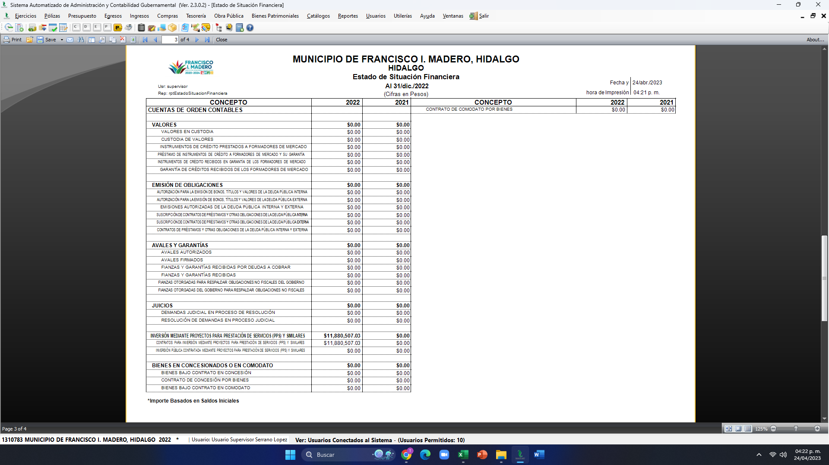

 |  | Presupuestarias:

 |  |  | Cuentas de ingresos

 |  |  | Cuentas de egresos
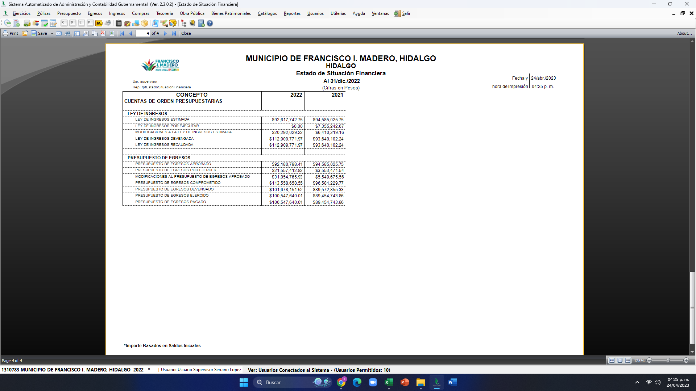

c) NOTAS DE GESTIÓN ADMINISTRATIVA

 | 1. | Introducción

 | Los Estados Financieros de los entes públicos, proveen de información financiera a los principales usuarios de la misma, al Congreso y a los ciudadanos.

 | El objetivo del presente documento es la revelación del contexto y de los aspectos económicos-financieros más relevantes que influyeron en las decisiones del período, y que deberán ser considerados en la elaboración de los estados financieros para la mayor comprensión de los mismos y sus particularidades.

 | De esta manera, se informa y explica la respuesta del gobierno a las condiciones relacionadas con la información financiera de cada período de gestión; además, de exponer aquellas políticas que podrían afectar la toma de decisiones en períodos posteriores.
...

